연차유급휴가 일수 산출내역
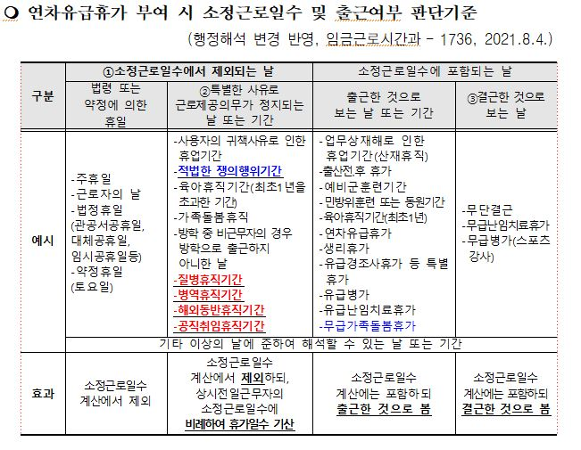
 |  | 학년도 연차유급휴가 일수 산출 내역
 |  |  |  |  |  |  |  |  |  |  |  |  |  |  |  |  |  |  |  |  |  |  |  |  |  |  |  |  | 15
순 | 학교명 | 직 | 성 명 | 생년월일 | 근무형태 | 최 초 채용일 | 발생일자 |  |  | 일자기준 | 경 력 산 정 및 발 생 일 수 산 정 |  |  |  |  |  | 발생일수 (①+②) 한도25일 | 기준시간 (시간) | 소정 근로시간 | 사용가능 연차일수 계산 |  |  |  |  |  |  |  | 최종연차 발생일수 | 연차일수
 |  |  |  |  |  |  | 발생일자 기준 현경력기간 계산 |  |  |  | 발생일기준 현경력 (연단위) | 전임경력 (연단위) | 경력당 연차 발생일수 |  |  |  |  |  |  | 2025 |  |  | 학년도 |  |  |  | 산정일수
 |  |  |  |  |  |  | ㉠발생일자 기준 | ㉡재직기간 제외휴직 총기간 |  | ㉢현경력 (㉠-㉡) |  |  | 전임경력 가산일수 | ⓐ연차발생일수(경력제외) | ⓑ현경력가산 | 현경력 ⓐ+ⓑ |  |  |  | 상시근로자 소정근로일수 | 출근의무일수 (a) | 결근으로 보는일수 (b) | 개인소정근로일수 (a)-(b) | 출근율80% 달성여부 |  | 만근 개월수 |  | 0 | 일 | 시 | 분
1 |  |  |  |  |  |  | 00년00월 | 00년 | 00월 | 0년0월 | 1년차 | 0년 | 0일 | 15일 | 0일 | 15일 | 15일 |  | 104시간 | 243일 |  | 0일 | 0일 | #DIV/0! | #DIV/0! | 0 | #DIV/0! | #DIV/0!
2 |  |  |  |  |  |  | 00년00월 | 00년 | 00월 | 0년0월 | 1년차 | 0년 | 0일 | 15일 | 0일 | 15일 | 15일 |  | 104시간 | 243일 |  | 0일 | 0일 | #DIV/0! | #DIV/0! | 0 | #DIV/0! | #DIV/0!
3 |  |  |  |  |  |  | 00년00월 | 00년 | 00월 | 0년0월 | 1년차 | 0년 | 0일 | 15일 | 0일 | 15일 | 15일 |  | 104시간 | 243일 |  | 0일 | 0일 | #DIV/0! | #DIV/0! | 0 | #DIV/0! | #DIV/0!
4 |  |  |  |  |  |  | 00년00월 | 00년 | 00월 | 0년0월 | 1년차 | 0년 | 0일 | 15일 | 0일 | 15일 | 15일 |  | 104시간 | 243일 |  | 0일 | 0일 | #DIV/0! | #DIV/0! | 0 | #DIV/0! | #DIV/0!
5 |  |  |  |  |  |  | 00년00월 | 00년 | 00월 | 0년0월 | 1년차 | 0년 | 0일 | 15일 | 0일 | 15일 | 15일 |  | 104시간 | 243일 |  | 0일 | 0일 | #DIV/0! | #DIV/0! | 0 | #DIV/0! | #DIV/0!
6 |  |  |  |  |  |  | 00년00월 | 00년 | 00월 | 0년0월 | 1년차 | 0년 | 0일 | 15일 | 0일 | 15일 | 15일 |  | 104시간 | 243일 |  | 0일 | 0일 | #DIV/0! | #DIV/0! | 0 | #DIV/0! | #DIV/0!
7 |  |  |  |  |  |  | 00년00월 | 00년 | 00월 | 0년0월 | 1년차 | 0년 | 0일 | 15일 | 0일 | 15일 | 15일 |  | 104시간 | 243일 |  | 0일 | 0일 | #DIV/0! | #DIV/0! | 0 | #DIV/0! | #DIV/0!
8 |  |  |  |  |  |  | 00년00월 | 00년 | 00월 | 0년0월 | 1년차 | 0년 | 0일 | 15일 | 0일 | 15일 | 15일 |  | 104시간 | 243일 |  | 0일 | 0일 | #DIV/0! | #DIV/0! | 0 | #DIV/0! | #DIV/0!
9 |  |  |  |  |  |  | 00년00월 | 00년 | 00월 | 0년0월 | 1년차 | 0년 | 0일 | 15일 | 0일 | 15일 | 15일 |  | 104시간 | 243일 |  | 0일 | 0일 | #DIV/0! | #DIV/0! | 0 | #DIV/0! | #DIV/0!
10 |  |  |  |  |  |  | 00년00월 | 00년 | 00월 | 0년0월 | 1년차 | 0년 | 0일 | 15일 | 0일 | 15일 | 15일 |  | 104시간 | 243일 |  | 0일 | 0일 | #DIV/0! | #DIV/0! | 0 | #DIV/0! | #DIV/0!
11 |  |  |  |  |  |  | 00년00월 | 00년 | 00월 | 0년0월 | 1년차 | 0년 | 0일 | 15일 | 0일 | 15일 | 15일 |  | 104시간 | 243일 |  | 0일 | 0일 | #DIV/0! | #DIV/0! | 0 | #DIV/0! | #DIV/0!
12 |  |  |  |  |  |  | 00년00월 | 00년 | 00월 | 0년0월 | 1년차 | 0년 | 0일 | 15일 | 0일 | 15일 | 15일 |  | 104시간 | 243일 |  | 0일 | 0일 | #DIV/0! | #DIV/0! | 0 | #DIV/0! | #DIV/0!
13 |  |  |  |  |  |  | 00년00월 | 00년 | 00월 | 0년0월 | 1년차 | 0년 | 0일 | 15일 | 0일 | 15일 | 15일 |  | 104시간 | 243일 |  | 0일 | 0일 | #DIV/0! | #DIV/0! | 0 | #DIV/0! | #DIV/0!
14 |  |  |  |  |  |  | 00년00월 | 00년 | 00월 | 0년0월 | 1년차 | 0년 | 0일 | 15일 | 0일 | 15일 | 15일 |  | 104시간 | 243일 |  | 0일 | 0일 | #DIV/0! | #DIV/0! | 0 | #DIV/0! | #DIV/0!
15 |  |  |  |  |  |  | 00년00월 | 00년 | 00월 | 0년0월 | 1년차 | 0년 | 0일 | 15일 | 0일 | 15일 | 15일 |  | 104시간 | 243일 |  | 0일 | 0일 | #DIV/0! | #DIV/0! | 0 | #DIV/0! | #DIV/0!
16 |  |  |  |  |  |  | 00년00월 | 00년 | 00월 | 0년0월 | 1년차 | 0년 | 0일 | 15일 | 0일 | 15일 | 15일 |  | 104시간 | 243일 |  | 0일 | 0일 | #DIV/0! | #DIV/0! | 0 | #DIV/0! | #DIV/0!
17 |  |  |  |  |  |  | 00년00월 | 00년 | 00월 | 0년0월 | 1년차 | 0년 | 0일 | 15일 | 0일 | 15일 | 15일 |  | 104시간 | 243일 |  | 0일 | 0일 | #DIV/0! | #DIV/0! | 0 | #DIV/0! | #DIV/0!
18 |  |  |  |  |  |  | 00년00월 | 00년 | 00월 | 0년0월 | 1년차 | 0년 | 0일 | 15일 | 0일 | 15일 | 15일 |  | 104시간 | 243일 |  | 0일 | 0일 | #DIV/0! | #DIV/0! | 0 | #DIV/0! | #DIV/0!
19 |  |  |  |  |  |  | 00년00월 | 00년 | 00월 | 0년0월 | 1년차 | 0년 | 0일 | 15일 | 0일 | 15일 | 15일 |  | 104시간 | 243일 |  | 0일 | 0일 | #DIV/0! | #DIV/0! | 0 | #DIV/0! | #DIV/0!
20 |  |  |  |  |  |  | 00년00월 | 00년 | 00월 | 0년0월 | 1년차 | 0년 | 0일 | 15일 | 0일 | 15일 | 15일 |  | 104시간 | 243일 |  | 0일 | 0일 | #DIV/0! | #DIV/0! | 0 | #DIV/0! | #DIV/0!

